DB_Access
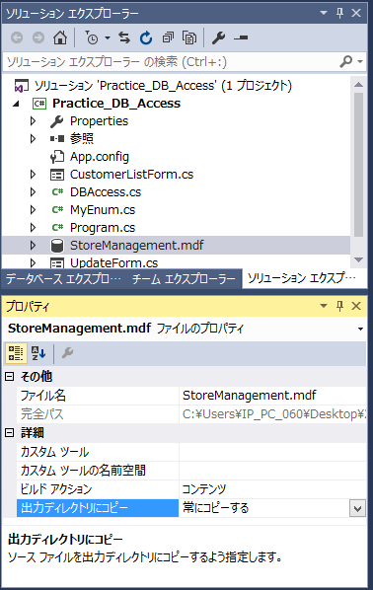
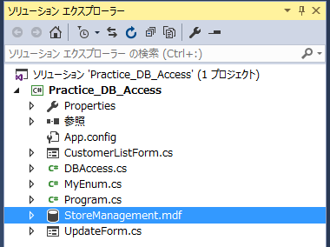
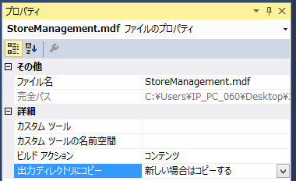
問題１ |  |  | データベースアクセス

 | プロジェクト名：Pr18_DB_Access

 | ① | DBを作成して、下記のようなテーブルとデータを追加してみましょう。
 | ○ | データベース名 ： StoreManagement
 | ○ | テーブル名 ： Customers

 | ② | 下記機能を持つプログラムを作成しましょう。

 |  | 【顧客一覧画面】

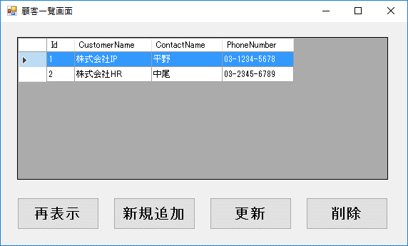
 |  |  |  |  | DataGridViewコントロール プロパティ指定
 |  |  |  |  |  | ・ | AllowUserToAddRows |  | ⇒ | False
 |  |  |  |  |  | ・ | AutoSizeColumnsMode |  | ⇒ | AllCells
 |  |  |  |  |  | ・ | ReadOnly |  | ⇒ | True
 |  |  |  |  |  | ・ | SelectionMode |  | ⇒ | FullRowSelect
 |  |  |  |  |  | ・ | MultiSelect |  | ⇒ | False

 |  | 【新規追加画面】 |  | 【更新画面】 |  |  |  | 【削除画面】
 |  | 全項目入力可能 |  | 顧客IDのみ変更不可 |  |  |  | 全項目変更不可

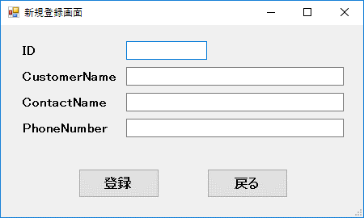
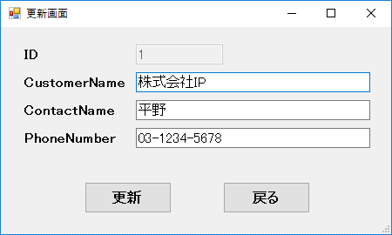
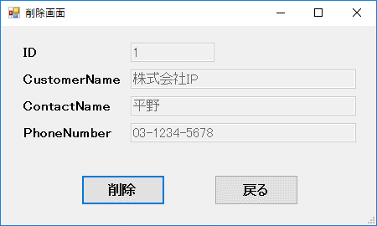

 |  | ※ | 新規追加・更新・削除画面は1つのフォームを使いまわすこと。
 | ○ | ※ | DBファイルのプロパティ「出力ディレクトリにコピー」を「新しい場合はコピーする」にしないと、デバッグ実行のたびに初期化されてしまいます。

クラスファイルの追加
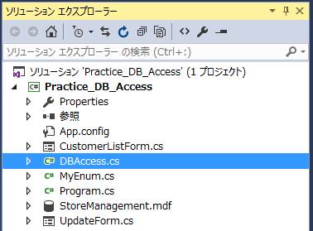
① | ファイルを追加したいプロジェクトの選択

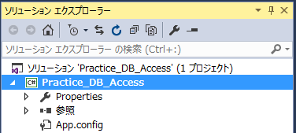

② | 右クリック⇒追加⇒クラス
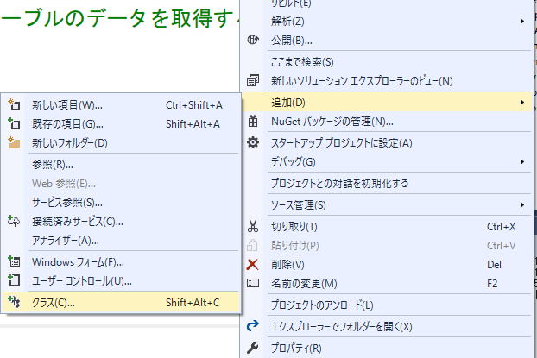

③ | クラスが選択されていることを確認し、名前を指定

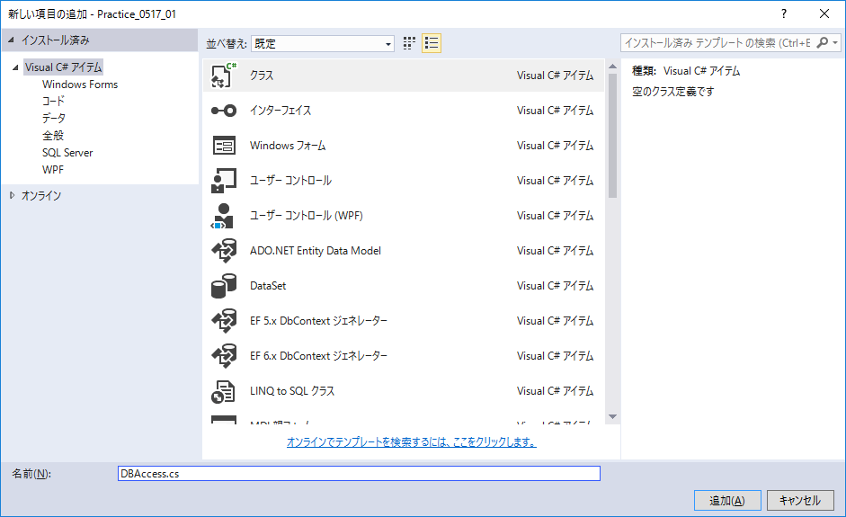

④ | ファイルが追加されるので、コードを表示して変更する

顧客一覧画面処理
namespace Pr18_DB_Access
{
public partial class CustomerListForm : Form
{
private DBAccess _dbAccess; //DB接続オブジェクト

/// <summary>
/// コンストラクタ
/// </summary>
public CustomerListForm()
{
InitializeComponent();
}

 | 【フォーム起動時処理】

@"Data Source=(LocalDB)\MSSQLLocalDB;AttachDbFilename='|DataDirectory|\StoreManagement.mdf';Integrated Security=True;"
 | ○ | ① | DBAccessクラスのConnectメソッドを使用してDB接続
 |  |  | ※接続文字列：
 |  |  |  |  | @"Data Source=(LocalDB)\v11.0;AttachDbFilename='|DataDirectory|\StoreManagement.mdf';Integrated Security=True;"
 | ○ | ② | Customerテーブルのデータを取得して、データグリッドビューに表示する。
 |  |  | ※ | データ取得にはDBAccessクラスのSelectDataメソッドを使用
 |  |  |  | DataGridView.DataSourceに取得結果を設定する

 | 【再表示ボタン押下時】

 | ○ | ① | 顧客一覧の再表示処理（フォーム起動時の②と同様の処理）

 | 【新規追加ボタン押下時】

 | ○ | ① | 新規追加画面を起動する

 |  |  | 画面の表示方法
using (UpdateForm subForm = new UpdateForm())
{
subForm.ShowDialog();
}

 | ○ | ② | 顧客一覧の再表示処理（フォーム起動時の②と同様の処理）

 | 【更新ボタン押下時】

 | × | ① | 選択しているデータの顧客IDを取得する
 |  |  | DataGridView選択行の指定列の値 = DataGridView.SelectedRows[0].Cells[列名].Value

 | × | ② | 更新画面を起動する
 |  |  | ①で取得した値を更新画面に渡す

 | ○ | ③ | 顧客一覧の再表示処理（フォーム起動時の②と同様の処理）

 | 【削除ボタン押下時】

 | × | ① | 選択しているデータの顧客IDを取得する
 |  |  | DataGridView選択行の指定列の値 = DataGridView.SelectedRows行[0].Cells[列名].Value値

 | × | ② | 削除画面を起動する
 |  |  | ①で取得した値を更新画面に渡す

 | ○ | ③ | 顧客一覧の再表示処理（フォーム起動時の②と同様の処理）

 | 【フォーム終了時イベント】

 |  | ① | データベースの切断
 |  |  | DBAccessクラスのDisconnectメソッドを使用

}
}

